상품제안서
스위스밀리터리 3단완전자동 밀키 암막우양산+180g 코마사 면사타올 | 상품코드: S45360

 |  |  |  |  |  |  | 02-713-8555 | www.synergygift.co.kr
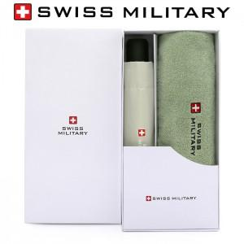

【상세/제작정보】 | <p><span style="font-size: 14pt;">※ 기본 실크인쇄 선택시 우산 손잡이에 진행 됩니다.</span></p><p><span style="font-size: 14pt;">※ 우산집 실크1도, 타올 나염인쇄 진행 희망시 별도 문의 바랍니다.</span></p><p>&nbsp;</p><p><span style="font-size: 14pt;">※ 자수인쇄 특성상 작업 난이도에 따라서 인쇄비 편차 발생 됩니다.</span>&nbsp;</p>

【인쇄/포장옵션】 | 실크, 자수, 원단 실크1도 / 포장지포장

【공급단가】 | 수량 | 30~ | 100~ | 300~ | 1,000~ | 3,000~
*VAT별도 | 단가 | 16,900원 | 15,990원 | 15,210원 | 14,820원 | 14,560원

【상품 URL】 | https://www.synergygift.co.kr:443/src/goods_detail.php?gdno=45360

